Москва
 |  |  | 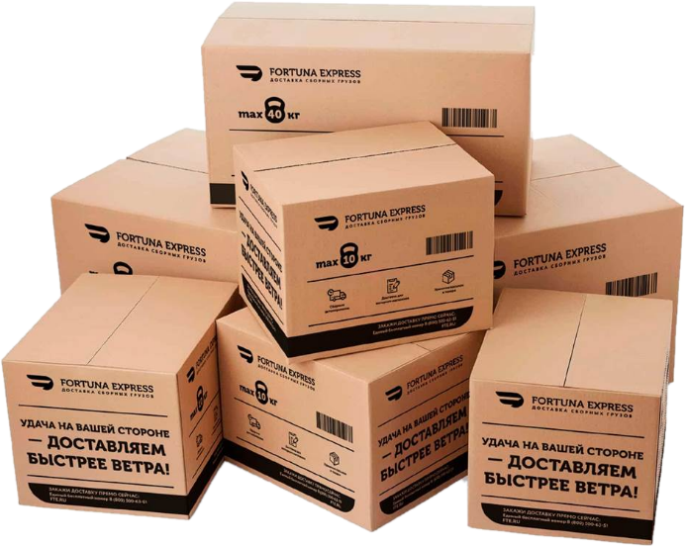
БЕЗОПАСНОЕ И ОРГАНИЗОВАННОЕ ХРАНЕНИЕ - ЗАЛОГ УСПЕХА ВАШЕГО БИЗНЕСА!
Ответственное хранение в Москве
Тариф по хранение в сутки за американский паллет |  |  |  | Размер паллета
Цена сутки/паллетоместо в руб. | без НДС | с НДС |  | 1,1.2 х 1.2 х 1.7 м и весом до 1500 кг
 | 54 | 65
Тариф по хранение в сутки за евро паллет |  |  |  | Размер паллета
Цена сутки/паллетоместо в руб. | без НДС | с НДС |  | 1,1.2 х 0.8 х 1.7 м и весом до 1000 кг
 | 37 | 45
г. Москва | Склад класса В+ | FTE.RU |  | 8 800 500 63 51
НАИМЕНОВАНИЕ УСЛУГИ |  |  |  |  | ЦЕНА, РУБЛЕЙ без НДС | ЦЕНА, РУБЛЕЙ с НДС
Погрузо-разгрузочные работы
Механизированная выгрузка или погрузка, за 1 ам. паллет высотой до 1,7 м, весом до 1 т |  |  |  |  | 165 | 200
Механизированная выгрузка или погрузка, за 1 ам. паллет высотой до 1,7 м, весом до 1,5 т |  |  |  |  | 205 | 245
Механизированная выгрузка или погрузка, за 1 европаллет высотой до 1,7 м, весом до 1 т |  |  |  |  | 150 | 180
Механизированная выгрузка или погрузка, за 1 европаллет высотой до 1,7 м, весом до 1,5 т |  |  |  |  | 185 | 225
Ручная выгрузка или погрузка, за 1 коробку до 50 кг |  |  |  |  | 16 | 19,5
Приемка товара
Приемка товара по артикулам (сверка с артикулом), 1 шт |  |  |  |  | 16 | 19,5
Приемка товара по артикулам поштучно (внутритарно), 1 место |  |  |  |  | 6 | 7,2
Комплектация товара
Ручная комплектация товара, 1 место |  |  |  |  | 10 | 12
Механизированная комплектация товара, 1 паллет |  |  |  |  | 55 | 66
Дополнительные услуги
Маркировка, 1шт |  |  |  |  | 7 | 8,5
Предоставление фотоотчета в электронном виде, 1 шт |  |  |  |  | 70 | 84
Печать и оформление пакета документов, 1 пакет |  |  |  |  | 250 | 300
Обмотка паллета стрейчем, 1 паллет |  |  |  |  | 250 | 300
Измерение веса и габаритов груза (ширина, высота, длина), 1 измерение |  |  |  |  | 70 | 84
Предоставление поддона, 1 поддон |  |  |  |  | 500 | 600
Целиковая выгрузка/погрузка (кросс-докинг)
Целиковая выгрузка/погрузка (кросс-докинг) Контейнер 40" |  |  |  |  | 25 000 | 30 000
Целиковая выгрузка/погрузка (кросс-докинг) Еврофура 82 м³ |  |  |  |  | 27 000 | 32 500
Целиковая выгрузка/погрузка (кросс-докинг) Еврофура 92 м³ |  |  |  |  | 30 000 | 36 000
Целиковая выгрузка/погрузка (кросс-докинг) Еврофура 110 м³ |  |  |  |  | 37 000 | 44 500
Для постоянных клиентов предусмотрены скидки и отсрочка платежа. Подробности уточняйте у оператора.
Тарифы указаны в Рублях и не включают НДС. Приведены стандартные тарифы и условия их применения без учета предварительного резервирования необходимых объемов мощностей для хранения и обработки грузов. Без предварительного резервирования – согласование текущей возможности принятия и обработки каждого груза обязательно.
Если клиент предоставляет техническое задание день в день, устанавливается двойной тариф на все услуги.
Отправлять техническое задание на приемку, выдачу, складскую обработку грузов ответственного хранения, необходимо за сутки до 16:00(МСК).
Отдел продаж |  | При предварительном резервировании объемов услуг, предоставляются СКИДКИ и гарантированные места для размещения грузов!
 | fortuna@fte.ru
 | 8 800 500 63 51

Мы готовы к реализации Ваших заявок и пожеланий!

 | Адрес складского комплекса Московская область, городской округ Люберцы, рабочий посёлок Томилино, микрорайон Птицефабрика, 2с1
 | Московская область, г.о. Домодедово, г. Домодедово, мкр. Северный, ул. Логистическая, строен. 9Б, корпус 2, ворота №8, №9, №10.
 |  |  |  |  | https://fte.ru/

УСЛОВИЯ ХРАНЕНИЯ И ОБРАБОТКИ |  | Класс склада: В+ Рабочая высота потолков: 12 м Климатические режим: + 14 °C Хранение адресное (стеллажное), напольное.
ВОЗМОЖНОСТИ РАЗГРУЗКИ/ПОГРУЗКИ |  | Склад оборудован несколькими доками для разгрузки и погрузки как малотоннажного транспорта (газель), так и еврофуры. Возможна одновременная разгрузка/погрузка нескольких транспортных средств.
ПОДЪЕЗДНЫЕ ПУТИ |  | Асфальтированный круглогодичный подъезд для автотранспорта. Площадка для маневрирования большегрузных автомобилей. Функционирует ж/д ветка.
СИСТЕМЫ БЕЗОПАСНОСТИ |  | Внешний и внутренний периметр территории складского комплекса охраняется круглосуточно, въезд через КПП. Склад оборудован спринклерной системой пожаротушения.
ХРАНЕНИЕ |  | Приём на хранение ваших товаров на современном складе класса В+
ВРЕМЕННОЕ ХРАНЕНИЕ |  | Сезонные товары. Мы снижаем ваши риски в сезонные пики.
КОМПЛЕКТАЦИЯ |  | Формирование заказов поштучно, коробочно, паллетно.
ОБРАБОТКА ГРУЗА |  | Маркировка, стикерование, штрихкодирование, учёт сроков производства и хранения.
ДОСТАВКА |  | Транспортно-экспедиционное обслуживание.
ОТЧЕТЫ |  | Предоставление отчётов о движении товара в логистической цепи.

